Perhitungan(2)
NO | SOAL | A | B | C | D | E | *Penjelasan
1 | Dengan pencarian A* search ke Lamongan, dimulai dari Malang dengan nilai g(n) = 100, kemanakah action yang akan dipilih selanjutnya... | Lumajang | g(n) = 50 dan h(n) = 300 | Pasuruan | g(n) = 70 dan h(n) = 180 | Blitar | g(n) = 80 dan h(n) = 350 | Batu | g(n) = 10 dan h(n) = 380 | Mojokerto | g(n) = 65 dan h(n) = 120 | Kita ketahui bahwa pencarian A* mengkombinasikan g(n) biaya untuk mencapai simpul, dan h(n) biaya untuk mencapai goal. Dengan rumus f(n) = g(n) + h(n), maka dapat dihitung yang paling murah costnya adalah Mojokerto dengan f(n) = 65 + 120, f(n) = 185, jadi action yang akan dipilih adalah ke Mojokerto
2 | Jika diketahui bobot suatu objek adalah 15 dan keuntungan dari suatu objek adalah 80, maka perhitungan greedy by densitynya dapat diperoleh dengan nilai | 4.9 | 5.1 | 5.33 | 5.48 | 5.43 | Diket bobot(w) = 15, keuntungan (P) = 80. Ditanya : greedy by density. Jawab: Density= P / w = 80/15 = 5,33
3 | Andi berada di kota A dan sedang ingin berkunjung ke kota D. Dari kota A, ada dua jalur untuk menuju kota D yaitu melalui kota B yang nilai jalurnya dari kota A ke B adalah 32 dengan nilai heuristiknya 10 atau melalui kota C yang nilai jalurnya dari kota A ke C adalah 40 dengan nilai heuristik yaitu 30. Menurut teori A*, agar Andi bisa sampai ke kota D dengan jalur yang paling optimal, maka Andi harus melalui jalur kota .... dengan nilai f(n) = ... | jalur C, f(n)=70 | jalur B, f(n)=42 | jalur B, f(n)=70 | jalur C, f(n)=42 | jalur B, f(n)=72 | *JALUR A f(n) = g(n) + h(n) = 32 + 10 = 42 | *JALUR B f(n) = g(n) + h(n) = 40 + 30 = 70. Jadi yang paling optimum adalah melalui jalur B dengan f(n) = 42
4 | 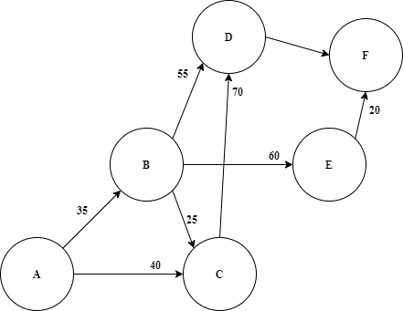 jika dari Kota D ke F adalah 30, Kota A ke kota F adalah 95 , Kota A ke E adalah 70 dan Kota A ke D adalah 65 maka tentukan lah rute terdekat menggunakan metode A* | 110 | 100 | 90 | 115 | 120 | Path Cost = 20 + 60 + 35 = 115
5 | Dengan kondisi seperti sebelumnya maka jika kita menggunakan metode greedy hasilnya adalah… | 120 | 110 | 140 | 110 | 130 | Path Cost = 65 + 40 + 35 = 140
6 | 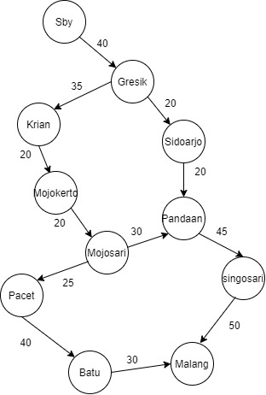 Dengan mengunakan metode greedy hitung lah patch jalur dari Surabaya ke Malang | 150 | 175 | 210 | 240 | 280
7 | Dengan mengunakan metode greedy carilah solusi pencarian jalur dari Surabaya ke Malang | Sby - Gresik - sidoarjo - pandaan - Singosari - Malang | Sby - Gresik - Krian - Sidoarjo - Mojokerto - Mojosari - Pacet -Batu - Malang | Sby - Gresik - Krian - Sidoarjo - Mojokerto - Mojosari - Pandaan - Singosari - Malang | Sby - Gresik - Krian - Sidoarjo - Mojokerto - Mojosari - Pandaan - Singosari - Malang | Sby - Gresik - Krian - Sidoarjo - Mojokerto - Mojosari - Pandaan - Singosari - Malang
8 | Jika Terdapat 6 node dan dapat menukar posisi urutan 2 node untuk mencari kombinasi lintasannya, Dengan metode simple hill climbing, Berapa banyak kombinasi yang digunakan sebagai operator ... | 13 Kombinasi | 14 Kombinasi | 15 Kombinasi | 16 Kombinasi | 17 Kombinasi | n!/2!(n-2)! = 6!/2!(6-2)! = 6 * 5 * 4 * 3 * 2 * 1 / 2 * 1 * 4 * 3 * 2 * 1 = 720 / 48 = 15
9 | Dengan Teknik City Block Distance, Berapakah jarak total setiap blok dari goal statenya .. | 19 | 18 | 17 | 16 | 15 | h2 = jb1 + jb2 + jb3 + jb4 + jb5 + jb6 + jb7 + jb8 = 2 + 3 + 3 + 2 + 4 + 2 + 0 + 2 = 18
10 | Bagaimana menentukan rute optimum dari Kecamatan Ngaliyan ke Kecamatan Sampangan dengan menggunakan Algoritma Greedy sehingga mempunyai jarak terpendek. Dengan bobot sebagai berikut | A → B → D → G → I → K → J → L | A → B → C → E → L | A → B → D → G → I → K → L | A → B → C → F → H → J → L | A → B → C → F → I → K → J → L

